安装
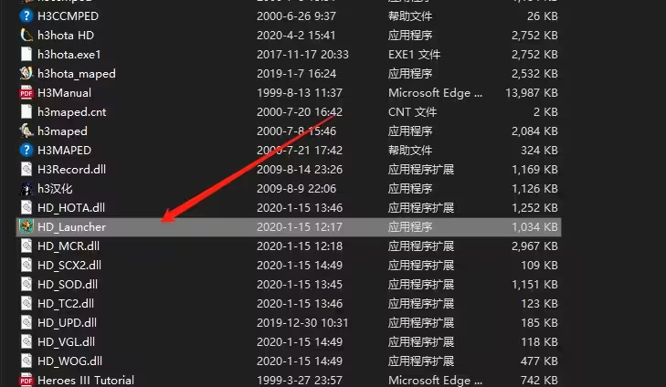
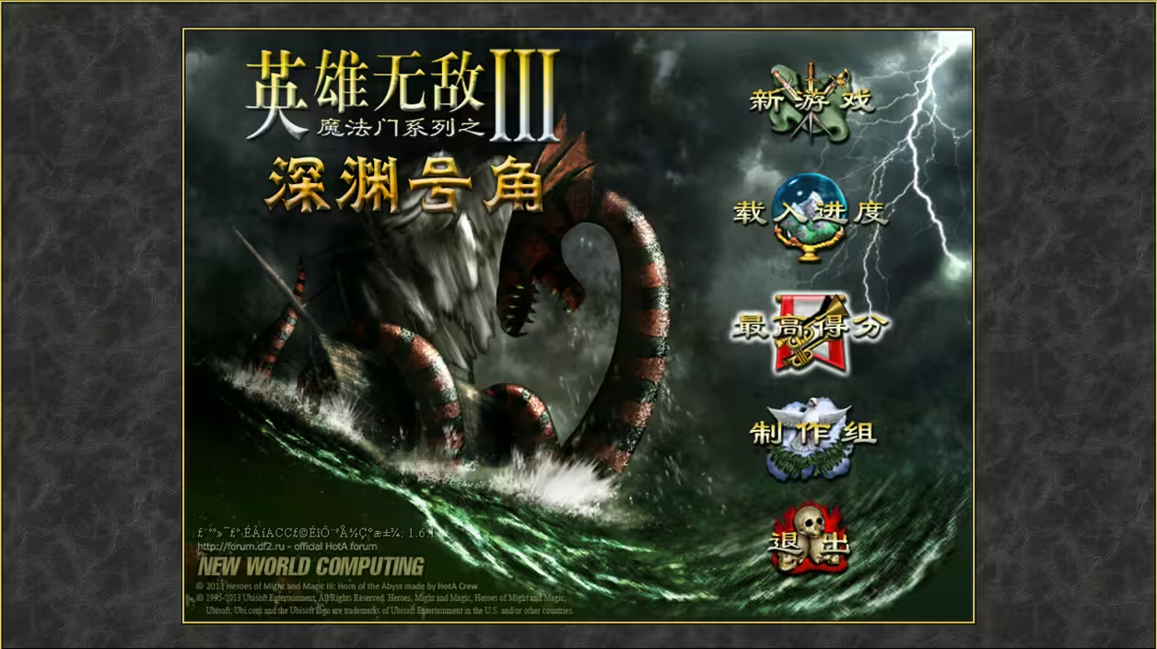
1.英雄无敌3——深渊号角
 | 版本：1.6.1

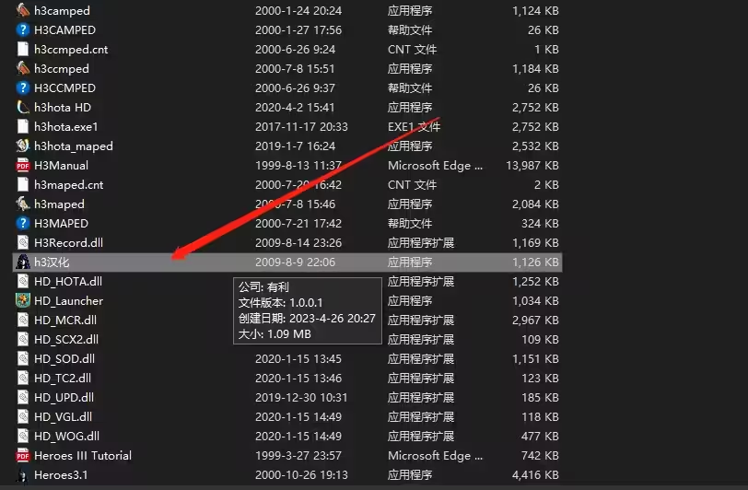
 |  | 先选择汉化

然后浏览选中游戏HD后缀的文件然后点启动就不会产生乱码
 | h3hota HD.exe
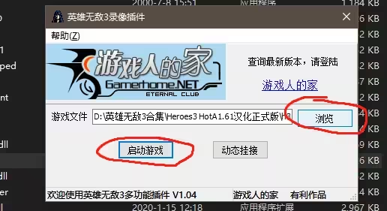

点浏览后选择以下图标然后启动游戏即可
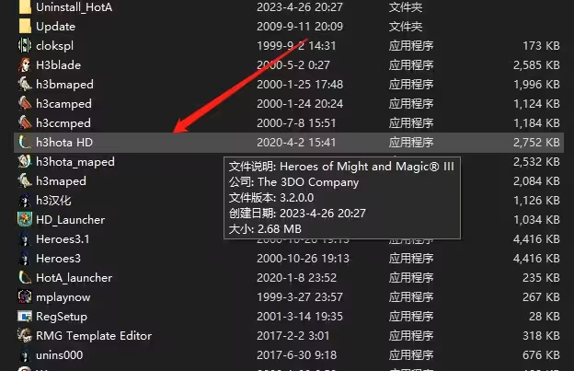

深渊号角如需调整分辨率以其他参数可在这个里面设置

随机模板
随机地图模板启用鬼王斗篷的方法：
 | 深渊号角为了游戏的平衡性，默认生成的随机地图是关闭【鬼王斗篷】。但我们打电脑，少了这一利器，乐趣就少了很多！
 | 下面是具体的修改随机地图模板，实现启用【鬼王斗篷】的步骤：
 | 1、从网上下载深渊号角：
 |  | 汉化版 | 可以在百度上搜索 |  | 【HOMM3 HotA1.80 汉化正式版1.2】
 |  | 英文版 | https://h3hota.com/en/download
 |  |  | http://www.mmgames.ru/index.php?Itemid=217&id=130&lang=en&option=com_content&view=article

 | 2、打开游戏目录的随机地图模板编辑器，修改随机生成模板，启用【鬼王斗篷】组合宝物等设置。
 |  | 随机地图模板编辑器 |  | h3hota_tmpled.exe
 |  | 以超级龙图为例 |  | \HotA_RMGTemplates\8xm8 super dragon.h3t
 |  | 复制为另一个文件后，打开修改 |  |  | 8xm8 super dragon(Hui).h3t
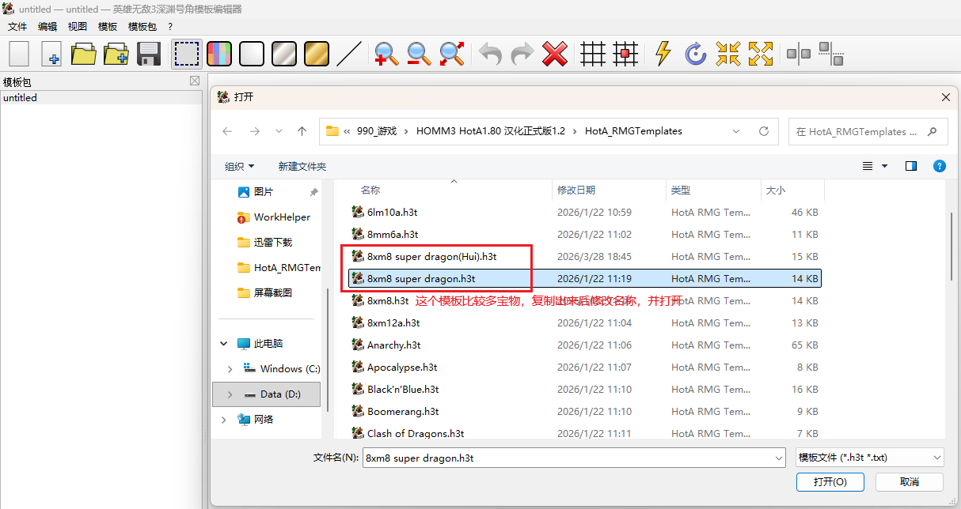

 |  | 注：宝物设置如果启用鬼王斗篷，那么龙之国、地上都可能会直接出现，那样就太多了。所以不建议在宝物中开启。
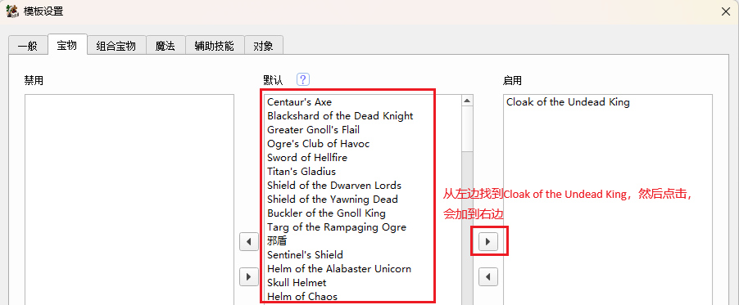

 |  | 组合宝物：建议在组合宝物中启用鬼王斗篷。
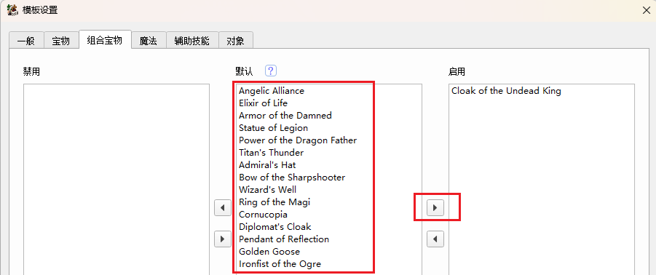

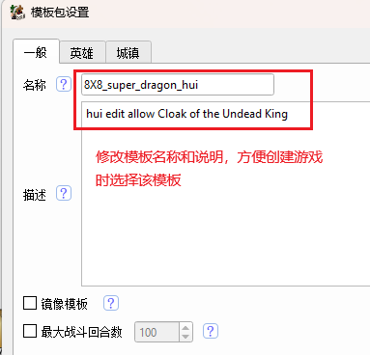

 |  | 记得修改完成后，点击保存！
 | 2、启动游戏：双击以下文件，然后会打开以下页面
 |  | HD插件启动器.exe
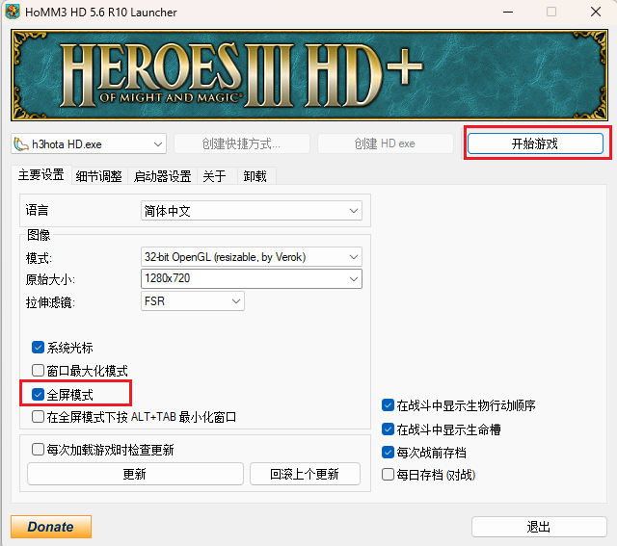

 |  | 选中【全屏模式】，然后点击【开始游戏】。
 |  | 【新游戏】 =》 【单人场景】，然后点击【随机地图】，
 |  | 然后左边会显示【随机地图设置】，在【模板】下拉框中选择之前编辑好的地图模板。
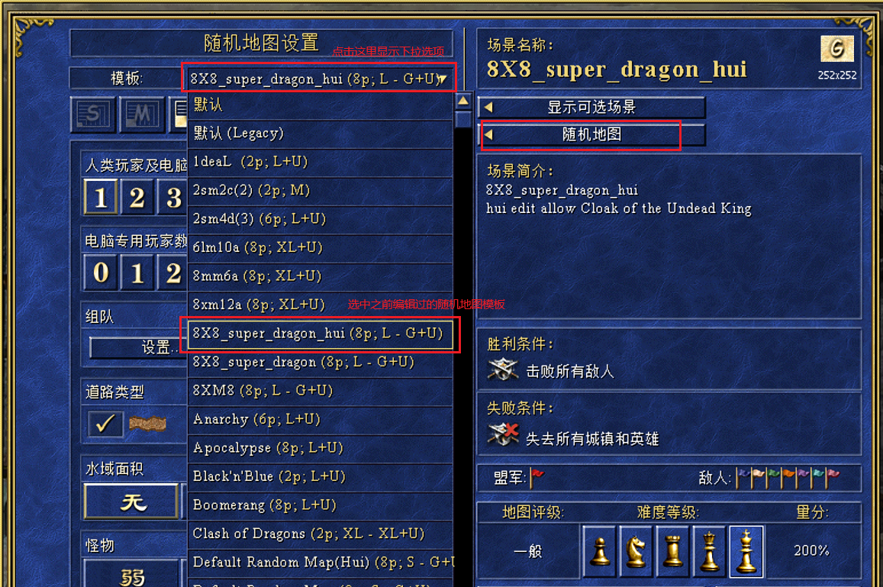

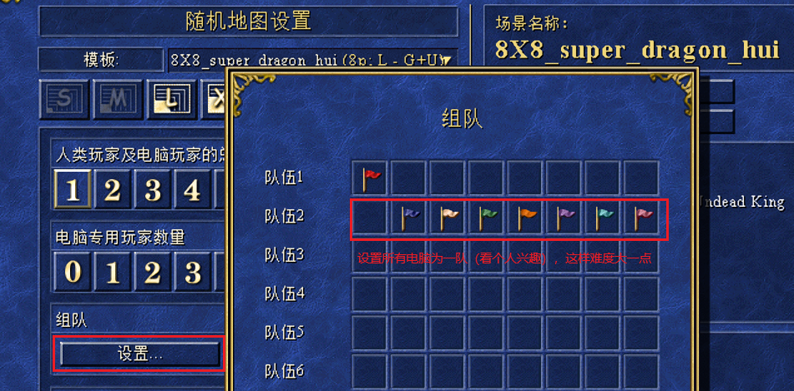

 |  | 点击【显示高级选项】，配置更多信息，见以下图
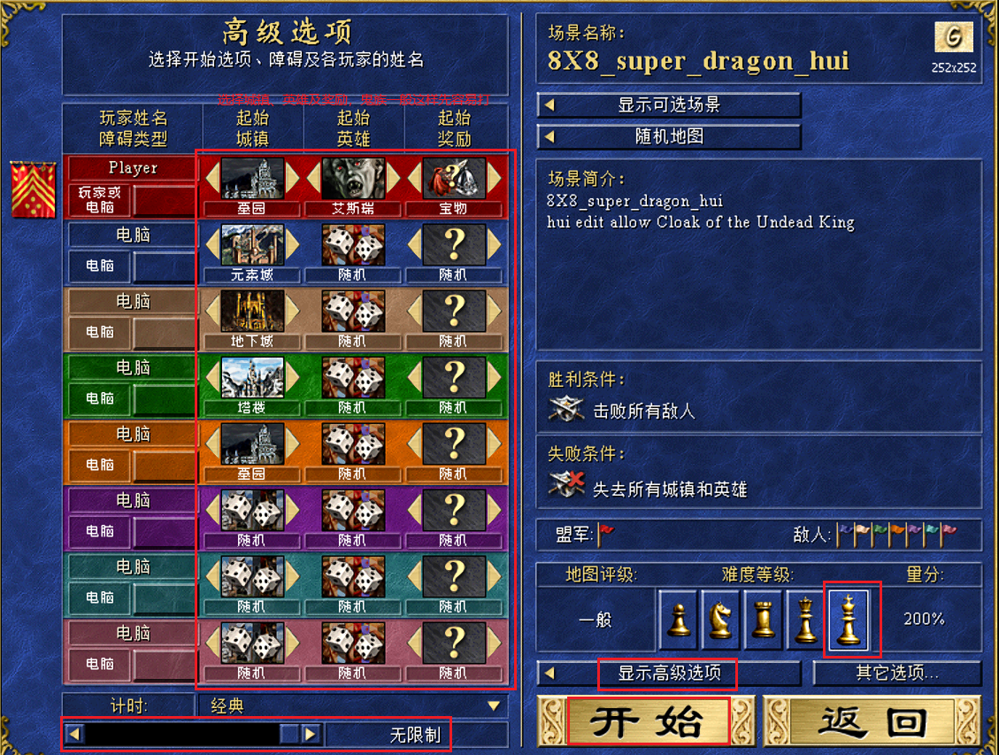

 |  | 配置都完成后，点击【开始】即可开始游戏，但要注意：在弹上的窗体中，要选中【对战规则】。

 |  | 点击那个勾后，就开始生成游戏了，这样游戏里如找到鬼王斗篷3件套，就可以组合了，祝你游戏愉快！！

禁用魔卷轴： |  | “Spell scroll”（法术卷轴） |  |  |  | https://www.bilibili.com/video/BV1dcwjePEwU?spm_id_from=333.788.videopod.sections&vd_source=d73814af88ce079e66ff03b00c323739
 | 1、打开游戏目录的地图模板编辑器，修改随机生成模板，启用【鬼王斗篷】组合宝物等设置。
 |  | 地图模板编辑器 |  | h3hota_tmpled.exe
 |  | 发超级龙图为例 |  | \HotA_RMGTemplates\8xm8 super dragon.h3t
 |  | 复制为另一个文件后，打开修改 |  |  | 8xm8 super dragon(Hui).h3t
 | 2、模板 》 配置 》 对象，分别禁用1级到5级魔法书即可，如下图：

 | 分别配置5次，最终得到以下配置项：

修改地图
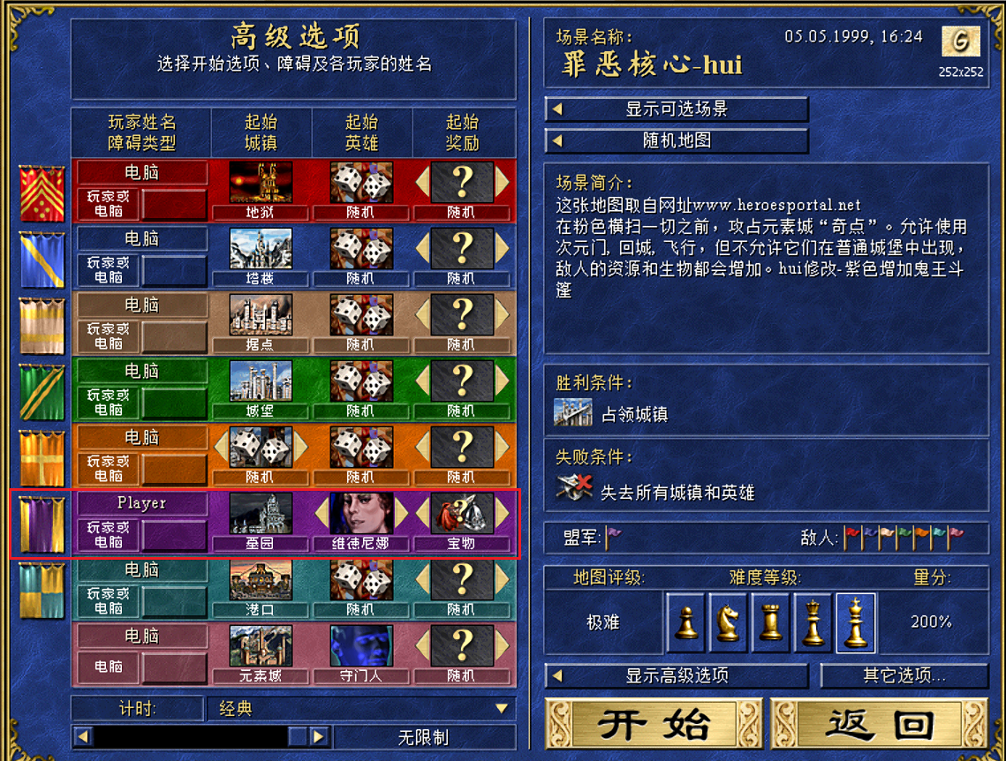
修改现有地图增加鬼王斗篷在城门口的方法：
 | 打开游戏目录的地图模板编辑器，修改地图，在城门口放【鬼王斗篷】组合宝物。
 |  | 地图模板编辑器 | h3hota_maped.exe
 |  | 以罪恶核心为例 | \Maps\[号角图]罪恶核心（crapcore).h3m
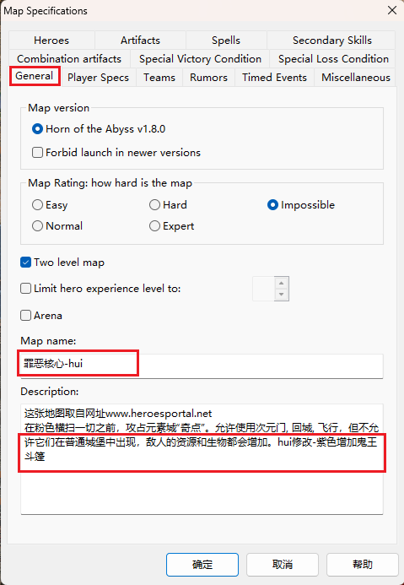
 |  | 复制为另一个文件后，打开修改 |  | 罪恶核心（crapcore)-hui.h3m

 | 1、修改地图名及说明
 |  | Tools --> Map Specifications…
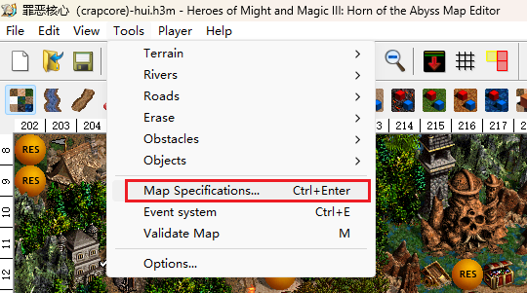

 | 2、放置宝物
 |  | Tools --> Objects --> Artifacts
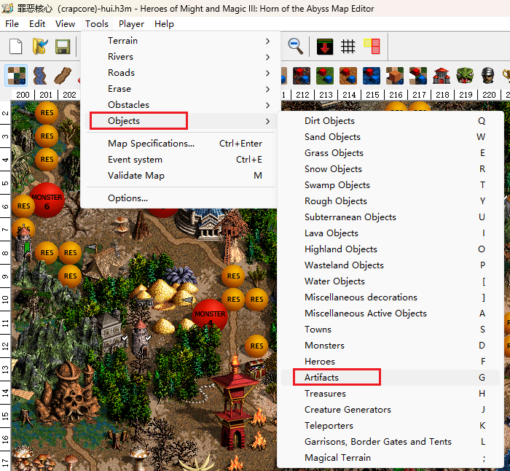

 | 从右边找到鬼王斗篷，及在地图上找到紫色初始城，将鬼王斗篷拖到城门口，然后保存。

 | 3、启动游戏：双击以下文件，然后会打开以下页面
 |  | HD插件启动器.exe

 | 选中【全屏模式】，然后点击【开始游戏】。
 | 【新游戏】 =》 【单人场景】，然后点击【显示可选场景】，
 | 然后上边选择【G】，因为修改的是一张超大的G地图，然后在显示的列表中选择【罪恶核心-hui】。

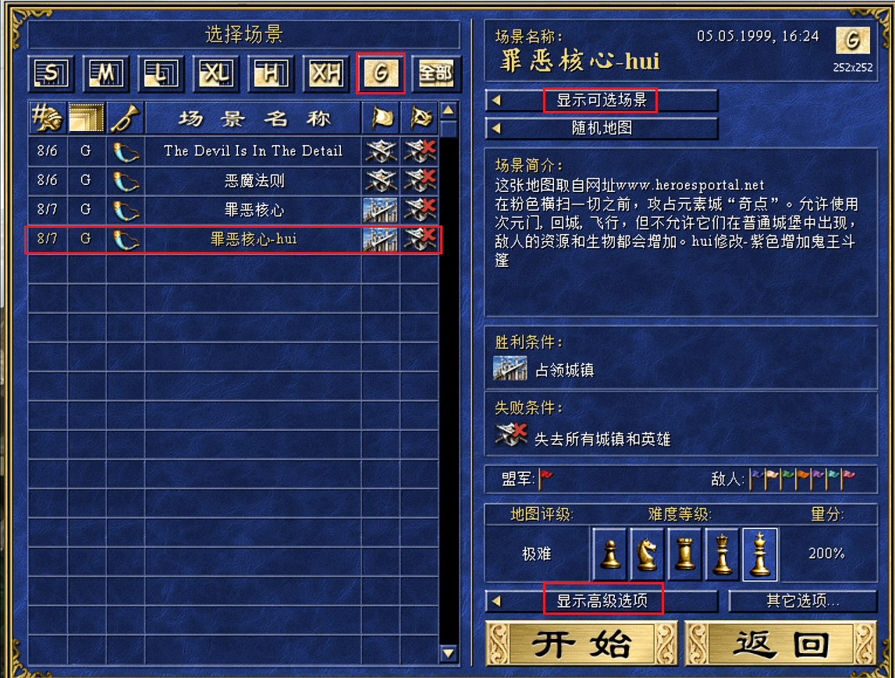

 | 点击【显示高级】，要选择紫色，因为鬼王斗篷是放在该族的初始城镇门口。起始英雄、超始奖励看自己爱好。
 | 点击【开始】即可开始游戏。

